Bibs Colour symetrické MOC
Obrázok | Značka | Názov | Popis | Kód | EAN | MOC s DPH odporúčaná EUR | MOC s DPH odporúčaná CZK | Poznámka
 | BIBS | BIBS Colour symetrické cumlíky z prírodného kaučuku 2 ks - veľkosť 1 | Blush Nočný / Vanilla Nočný | 2121425 | 5713795249053 | 12.95 € | 320 Kč | nová farba
 | BIBS | BIBS Colour symetrické cumlíky z prírodného kaučuku 2 ks - veľkosť 2 | Blush Nočný / Vanilla Nočný | 2221425 | 5713795249176 | 12.95 € | 320 Kč | nová farba
 | BIBS | BIBS Colour symetrické cumlíky z prírodného kaučuku 2 ks - veľkosť 1 | Sage Nočný / Cloud Nočný | 2121426 | 5713795249060 | 12.95 € | 320 Kč | nová farba
 | BIBS | BIBS Colour symetrické cumlíky z prírodného kaučuku 2 ks - veľkosť 2 | Sage Nočný / Cloud Nočný | 2221426 | 5713795249183 | 12.95 € | 320 Kč | nová farba
 | BIBS | BIBS Colour symetrické cumlíky z prírodného kaučuku 2 ks - veľkosť 1 | Woodchuck / Blush | 2121421 | 5713795242542 | 11.95 € | 295 Kč | dopredaj
 | BIBS | BIBS Colour symetrické cumlíky z prírodného kaučuku 2 ks - veľkosť 1 | Dusty Pink / Coral | 2121433 | 5713795255825 | 11.95 € | 295 Kč
 | BIBS | BIBS Colour symetrické cumlíky z prírodného kaučuku 2 ks - veľkosť 2 | Dusty Pink / Coral | 2221433 | 5713795256143 | 11.95 € | 295 Kč
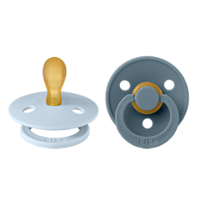 | BIBS | BIBS Colour symetrické cumlíky z prírodného kaučuku 2 ks - veľkosť 1 | Baby Blue / Petrol | 2121418 | 5713795242429 | 11.95 € | 295 Kč
 | BIBS | BIBS Colour symetrické cumlíky z prírodného kaučuku 2 ks - veľkosť 2 | Baby Blue / Petrol | 2221418 | 5713795242436 | 11.95 € | 295 Kč
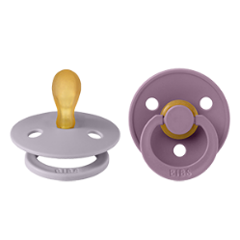 | BIBS | BIBS Colour symetrické cumlíky z prírodného kaučuku 2 ks - veľkosť 1 | Fossil Grey / Mauve | 2121422 | 5713795242580 | 11.95 € | 295 Kč
 | BIBS | BIBS Colour symetrické cumlíky z prírodného kaučuku 2 ks - veľkosť 2 | Fossil Grey / Mauve | 2221422 | 5713795242597 | 11.95 € | 295 Kč
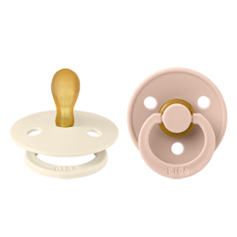 | BIBS | BIBS Colour symetrické cumlíky z prírodného kaučuku 2 ks - veľkosť 1 | Ivory / Blush | 2121417 | 5713795242382 | 11.95 € | 295 Kč
 | BIBS | BIBS Colour symetrické cumlíky z prírodného kaučuku 2 ks - veľkosť 2 | Ivory / Blush | 2221417 | 5713795242399 | 11.95 € | 295 Kč
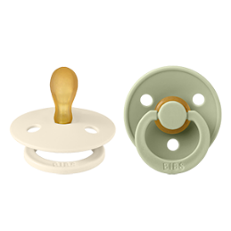 | BIBS | BIBS Colour symetrické cumlíky z prírodného kaučuku 2 ks - veľkosť 1 | Ivory / Sage | 2121416 | 5713795242344 | 11.95 € | 295 Kč
 | BIBS | BIBS Colour symetrické cumlíky z prírodného kaučuku 2 ks - veľkosť 2 | Ivory / Sage | 2221416 | 5713795242351 | 11.95 € | 295 Kč

